RD Fine Kinney (Birim Bazlı)
TEHLİKE BELİRLEME VE RİSK DEĞERLENDİRME TABLOSU (FINE KINNEY METODU)

Değerlendirilen Birim / Bölüm |  |  | Diğer |  |  | Diğer ise belirtiniz; |  | FAZ-1 Klinik Araştırmalar Merkezi |  |  |  |  |  |  |  |  |  |  |  |  |  | Risk Değ. Güncelleme Tarihi | 2026-04-13 |  |  |  | Geçerlilik Tarihi |  | 2028-04-12
İşyeri Unvanı, Adresi |  |  |  | İstinye Üniversitesi Tıp Fakültesi Sağlık Uygulama ve Araştırma Merkezi Topkapı Ek Bina (Topkapı Liv Hospital), Maltepe Mahallesi Edirne Çırpıcı Yolu Sokak No:9 Zeytinburnu İstanbul |  |  |  |  |  |  |  |  |  |  |  |  |  |  |  |  |  |  |  |  |  |  | Kullanılan Metod |  | Fine-Kinney Metodu

No | Tespit Tarihi | Risk Kategorisi | Alt Risk Kategorisi | Alan | Faaliyet | Tehlike | Risk | Sonuç/ Olası Etki Zarar | Riskten Etkilenecek Kişiler | Mevcut Durum Açıklaması (Tespit edilen riske ilişkin mevcut önlemler) | Mevcut Durum Görseli (Varsa tespit edilen riske ilişkin görsel) | Mevcut Risk Skoru |  |  |  |  | İyileştirme Planı |  |  | İyileştirme Açıklaması (Tespit edilen riske ilişkin yapılan iyileştirmeler) | İyileştirme Tamamlanma Tarihi | İyileştirme Sonrası Görseli (Yapılan iyileştirme sonrasını gösteren görsel) | İyileştirme Sonrası Risk Skoru |  |  |  |  | İyileştirme Etkinlik Ölçümü |  |  | İlgili Mevzuat
 |  |  |  |  |  |  |  |  |  |  |  | Olasılık | Frekans | Şiddet | Risk Puanı | Risk Seviyesi | Alınacak Önlemler / İyileştirici Faaliyet | İyileştirme Sorumlusu | Termin |  |  |  | Olasılık | Frekans | Şiddet | Risk Puanı | Risk Seviyesi | Etkinlik Ölçüm Yöntemi | İyileştirme Kontrol Sorumlusu | Sonuç
1 | 2026-04-13 | Tıbbi Hizmetler | Tedavi ve rehabilitasyon süreci ile ilgili riskler | FAZ-1 Klinik Araştırma Merkezi | Gönüllü tedavi ve klinik araştırma sırasında kesici delici alet kullanımı | Kesici Delici Alet Yaralanması | Enfeksiyon, Bulaşıcı Hastalık | Bulaşıcı Hastalık | Hemşire, Doktor | HEM-T06 İlaçların Hazırlanması ve Uygulanması Talimatı |  | 10 | 6 | 15 | 900 | KABUL EDİLEMEZ RİSK | HEM-T06 İlaçların Hazırlanması ve Uygulanması Talimatı uygun şekilde tedavi süreci devam ettirilir. Kullanılan iğne, katater ucu ve diğer kesici delici aletler güvenlikli tip iğne ucu dışarıdan müdahale edilmeyecek olanlarla değiştirilmesi planlmalıdır. | Hasta Bakım Hizmetleri Müdürlüğü | Sürekli | HEM-T06 İlaçların Hazırlanması ve Uygulanması Talimatı Çalışanlara bilgilendirilmeli ve uygunlaması istenmelidir. | 2026-04-13 |  | 3 | 1 | 15 | 45 | OLASI RİSK | Gösterge Takibi | İlgili Birim Sorumlusu | HEM-T06 talimatına uygun ve kullanılan enjektör tiplerinin değiştirilmesi sonucunda risk olası risk olarak değerlendirilir.
2 | 2026-04-13 | Tıbbi Hizmetler | Hasta kabul süreci ile ilgili riskler | FAZ-1 Klinik Araştırma Merkezi | Gönüllü kabul sürecinin planlanması | Klinik Araştırma olası tehlike ve risklerinin detaylı şekilde belirtilmemiş olması | Riskleri Bilmeme | Ölüm | Gönüllü | Kalite prosedür ve talimatlarında ilgili süreçler kalite sistemi içine eklenmemiştir. |  | 10 | 1 | 7 | 70 | ÖNEMLİ RİSK | Kalite Yönetim süreci içinde Gönüllü yönetimi ve ilk giriş anından Tüm Faz-1 Klinik araştırmalar süreci boyunca kullanacak form, talimat, porsedürlerin sisteme entegre edilmeli ve alanda çalışacaklara teblig edilerek kullanımı konusunda bilgi vermelidir. | Kalite Müdürlüğü | Sürekli |  | 2026-04-30 |  | 3 | 1 | 3 | 9 | DÜŞÜK RİSK | Belgelendirme (Rapor, Tatbikat, Kayıt vb.) | Kalite Müdürlüğü
3 | 2026-04-13 | Tesis Güvenliği | İnşaat ve Renovasyon | FAZ-1 Klinik Araştırma Merkezi | Klinik Merkezi Giriş Kapısı | Kapı geçişinde sedye ve yatak geçişine uygun değildir. | Gönüllü Transferinde kapı geçişinde kapının kırılması ve kapı camın dağılması | Yaralanma | Gönüllü, Hemşire, Doktor | Otomatik ve kilitli konumda kayar kapı yerleştirilken yata ve sedye geçişi için 120 cm olup olmadığı kontrol edilmemiştir. |  | 3 | 3 | 7 | 63 | OLASI RİSK | Otomatik kapı uygunluğu kontrol edilmeli ve standartlara uygun hale getirilmelidir. | Teknik Hizmetler Müdürlüğü | 2026-04-30 |  |  |  | 3 | 1 | 3 | 9 | DÜŞÜK RİSK | Belgelendirme (Rapor, Tatbikat, Kayıt vb.) | Teknik Hizmetler Müdürlüğü
4 | 2026-04-13 | Tesis Güvenliği | Emniyet | FAZ-1 Klinik Araştırma Merkezi | Tali Elektrik Panolarının kilitli olmaması | Elektrik altyapısına müdahale edilmesi, Sabotaj | Elektrik Çarpması, Kritik sistemlerin kapalı olması | Yaralanma, Ölüm | Gönüllü, Hemşire, Doktor | Tali Pano odası ortamdaki tüm herkes için ulaşılabilir ve açık konumdadır. | 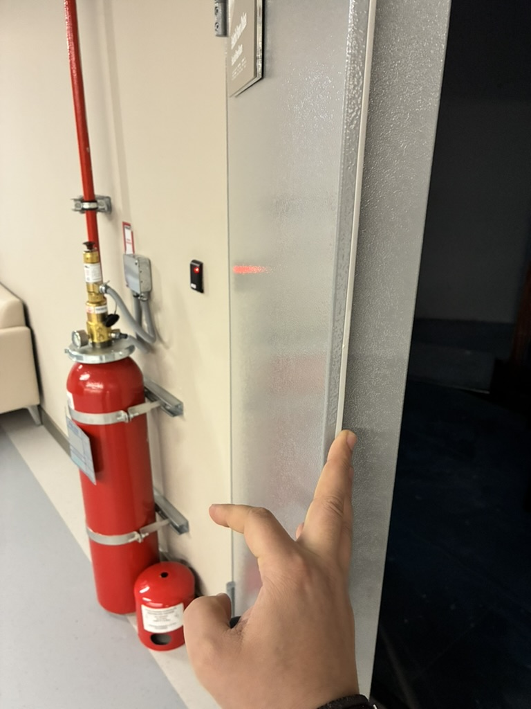 | 6 | 6 | 15 | 540 | KABUL EDİLEMEZ RİSK | Tali Eletrki Panosuna yetkili personel (Teknik Hizmetler) dışında erişim kısıtlanmalı ve Elektrik odası kilitli ve takip edilebilir olmalıdır. | Teknik Hizmetler Müdürlüğü | 2026-04-30 |  |  |  | 3 | 1 | 15 | 45 | OLASI RİSK | Belgelendirme (Rapor, Tatbikat, Kayıt vb.) | Teknik Hizmetler Müdürlüğü
5 | 2026-04-13 | Tesis Güvenliği | Acil Durum ve Afet Yönetimi | FAZ-1 Klinik Araştırma Merkezi | Tahliye Planları bulunmuyor | Acil durum anında alanın tahliye edilememesi | Alan Boşaltılmaması | Yaralanma, Ölüm | Gönüllü, Hemşire, Doktor, Çalışanlar | Mevcut durumda İtfaiye Raporu için hazırlanmış mimari planlar alana asılmıştır. |  | 6 | 2 | 40 | 480 | KABUL EDİLEMEZ RİSK | Acil Durum Tahliye Planları; yönetmeliklere uygun şekilde tüm alan içerisinde uygun alanlara asılması sağlanmalıdır. Tahliye planı rahat okunur ve acil çıkış yönlerini ve tahliye yollarını rahatlıkla gösterecek şekilde olmalı ve plan üzerinde yangın söndürme tüpleri, teknik mahaller ve kimyasallarla ilgili işaretlemelerin hepsi olmalıdır. | Teknik Hizmetler Müdürlüğü | 2026-04-30 |  |  |  | 0.5 | 2 | 40 | 40 | OLASI RİSK | Belgelendirme (Rapor, Tatbikat, Kayıt vb.) | Teknik Hizmetler Müdürlüğü |  | Binaların Yangından Korunması Hk. Ynt., İşyerlerinde Acil Durumlar Yönetmeliği
6 | 2026-04-13 | Tesis Güvenliği | Acil Durum ve Afet Yönetimi | FAZ-1 Klinik Araştırma Merkezi | Yangın söndürme ekipmanı | Yangına müdahale eksikliği | Yangın | Yaralanma, Ölüm | Gönüllü, Hemşire, Doktor, Çalışanlar | Yaklaşık 200 m2 alan içerisinde bir adet 6kg ABC tipi yangın söndürme cihazı bulunmaktadır. | 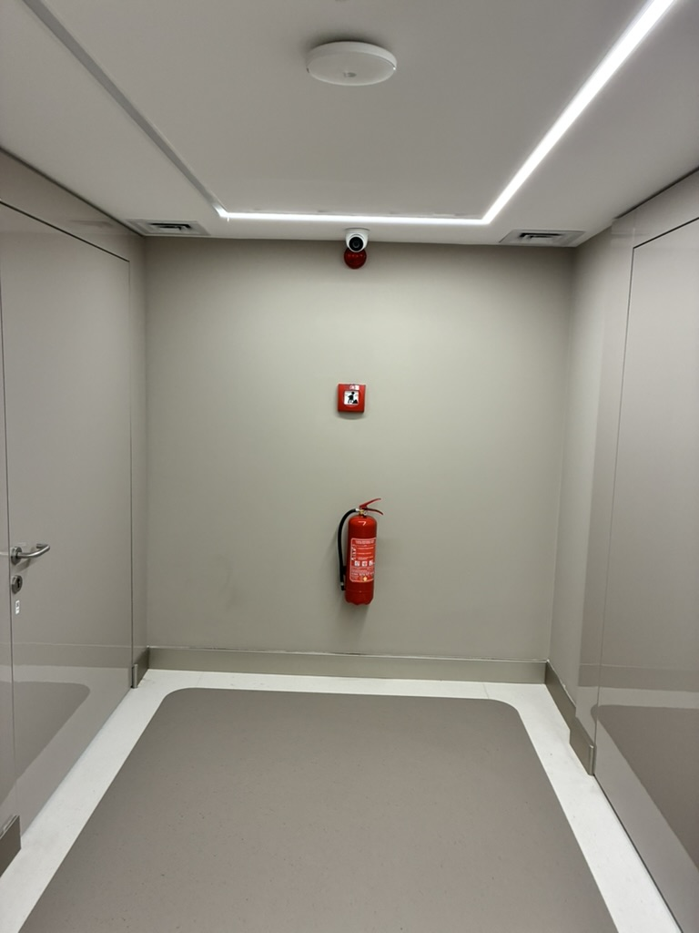 | 1 | 1 | 40 | 40 | OLASI RİSK | Yönetmeliğe göre metrekare alanındaki tüp sayısı yeterli gibi görünse dahi, ilgili alanın ulaşımının kısıtlı olması nedeniyle, oluşabilecek durumlarda müdahaleyi erken yapabilmek için toplam 2 adet 6 kg ABC tipi yangın söndürme cihazı olmalıdır. | Teknik Hizmetler Müdürlüğü | 2026-04-30 |  |  |  | 0.5 | 0.5 | 40 | 10 | DÜŞÜK RİSK | Belgelendirme (Rapor, Tatbikat, Kayıt vb.) | Teknik Hizmetler Müdürlüğü |  | Binaların Yangından Korunması Hk. Ynt.
7 | 2026-04-13 | Tesis Güvenliği | Yangın Güvenliği | FAZ-1 Klinik Araştırma Merkezi | Yangın söndürme ekipmanlarının aylık bakımları | Yangına müdahale eksikliği | Yangın | Yaralanma | Gönüllü, Hemşire, Doktor, Çalışanlar | Aylık bakım kartları tespit edilmemiştir. |  | 3 | 2 | 15 | 90 | ÖNEMLİ RİSK | Kalite standartları ve mevzuat gereğince Yangın söndürme cihazlarının aylık bakımları ve kontrolleri yapılmalıdır. Bu yapılan kontrol ve bakımlar ya dijital olarak yada yazılı olarak ispatlanabilir olmalıdır. | Teknik Hizmetler Müdürlüğü | 2026-04-30 |  |  |  | 1 | 1 | 15 | 15 | DÜŞÜK RİSK | Belgelendirme (Rapor, Tatbikat, Kayıt vb.) | Teknik Hizmetler Müdürlüğü |  | Binaların Yangından Korunması Hk. Ynt.
8 | 2026-04-13 | Tesis Güvenliği | Yangın Güvenliği | FAZ-1 Klinik Araştırma Merkezi | Yangın söndürme ekipmanlarının periyodik bakımları | Yangına müdahale eksikliği | Yangın | Yaralanma | Gönüllü, Hemşire, Doktor, Çalışanlar | Yıllık periyodik bakım ve kontrolleri süresi henüz gelmemiştır. Fakat bir Periyodik kontrol planı tespit edilememiştir. |  | 3 | 2 | 15 | 90 | ÖNEMLİ RİSK | Mevzuat gereğince Yangın söndürme cihazlarının yıllık olarak yetkili firmalar tarafından kontrollerinin yapılıp. İlgili kontrol etiketi yapıştırılmalıdır. Bu periyodik kontrollerle ilgili olarak planlama yapılmalıdır. | Teknik Hizmetler Müdürlüğü | 2026-04-30 |  |  |  | 1 | 1 | 15 | 15 | DÜŞÜK RİSK | Belgelendirme (Rapor, Tatbikat, Kayıt vb.) | Teknik Hizmetler Müdürlüğü |  | Binaların Yangından Korunması Hk. Ynt.
9
10
11
12
13
14
15
16
17
18
19
20
21
22
23
24
25
26
27
28
29
30
31
32
33
34
35
36
37
38
39
40
41
42
43
44
45
46
47
48
49
50
51
52
53
54
55
56
57
58
59
60
61
62
63
64
65
66
67
68
69
70
71
72
73
74
75
76
77
78
79
80
81
82
83
84
85
86
87
88
89
90
91
92
93
RİSK DEĞERLENDİRME EKİBİ
İşveren / İşveren Vekili |  |  |  | İş Güvenliği Uzmanları |  |  |  | İşyeri Hekimi |  |  |  | Baş Çalışan Temsilcisi |  |  |  |  |  | Destek Elemanı |  |  | İlgili Birim Yöneticisi |  |  |  |  |  |  | İlgili Birim Sorumlusu

Diğer Katılımcılar (Adı Soyadı, Görevi, Tarih, İmza)

Analiz (Birim Bazlı)
KATEGORİ BAZLI RİSK DÜZEYİ DAĞILIMI

 | Mevcut Durum |  |  |  |  |  | İyileştirme Sonrası
Kategoriler | Düşük Risk | Olası Risk | Önemli Risk | Yüksek Risk | Kabul Edilemez Risk | Toplam | Düşük Risk | Olası Risk | Önemli Risk | Yüksek Risk | Kabul Edilemez Risk | Toplam
Çevre Güvenliği | 0 | 0 | 0 | 0 | 0 | 0 | 0 | 0 | 0 | 0 | 0 | 0
İş Sağlığı ve Güvenliği | 0 | 0 | 0 | 0 | 0 | 0 | 0 | 0 | 0 | 0 | 0 | 0
Güvenlik - Fiziksel Risk Etmenleri | 0 | 0 | 0 | 0 | 0 | 0 | 0 | 0 | 0 | 0 | 0 | 0
Güvenlik - Biyolojik Risk Etmenleri | 0 | 0 | 0 | 0 | 0 | 0 | 0 | 0 | 0 | 0 | 0 | 0
Güvenlik - Psikososyal Risk Etmenleri | 0 | 0 | 0 | 0 | 0 | 0 | 0 | 0 | 0 | 0 | 0 | 0
Güvenlik - Ergonomik Risk Etmenler | 0 | 0 | 0 | 0 | 0 | 0 | 0 | 0 | 0 | 0 | 0 | 0
Tehlikeli Madde Yönetimi / Kimyasal Risk Etmenleri | 0 | 0 | 0 | 0 | 0 | 0 | 0 | 0 | 0 | 0 | 0 | 0
Tesis Güvenliği | 0 | 2 | 2 | 0 | 2 | 6 | 4 | 2 | 0 | 0 | 0 | 6
Atık Yönetimi | 0 | 0 | 0 | 0 | 0 | 0 | 0 | 0 | 0 | 0 | 0 | 0
Tıbbi Cihaz ve Malzeme Yönetimi | 0 | 0 | 0 | 0 | 0 | 0 | 0 | 0 | 0 | 0 | 0 | 0
Diğer Cihaz ve Malzemelerin Yönetimi | 0 | 0 | 0 | 0 | 0 | 0 | 0 | 0 | 0 | 0 | 0 | 0
Yangın Güvenliği | 0 | 0 | 2 | 0 | 0 | 2 | 2 | 0 | 0 | 0 | 0 | 2
Altyapı Sistemleri | 0 | 0 | 0 | 0 | 0 | 0 | 0 | 0 | 0 | 0 | 0 | 0
İnşaat ve Renovasyon | 0 | 1 | 0 | 0 | 0 | 1 | 1 | 0 | 0 | 0 | 0 | 1
Acil Durum ve Afet Yönetimi | 0 | 1 | 0 | 0 | 1 | 2 | 1 | 1 | 0 | 0 | 0 | 2
Emniyet | 0 | 0 | 0 | 0 | 1 | 1 | 0 | 1 | 0 | 0 | 0 | 1
Tıbbi Hizmetler | 0 | 0 | 1 | 0 | 1 | 2 | 1 | 1 | 0 | 0 | 0 | 2
Yönetsel Hizmetler | 0 | 0 | 0 | 0 | 0 | 0 | 0 | 0 | 0 | 0 | 0 | 0
Toplam | 0 | 2 | 3 | 0 | 3 | 8 | 5 | 3 | 0 | 0 | 0 | 8
Mevcut Durumda Alt Risk Kategorilerine Göre Risk Düzey Dağılımı
 | Düşük Risk | Olası Risk | Önemli Risk | Yüksek Risk | Kabul Edilemez Risk
Güvenlik - Fiziksel Risk Etmenleri | 0 | 0 | 0 | 0 | 0
Güvenlik - Biyolojik Risk Etmenleri | 0 | 0 | 0 | 0 | 0
Güvenlik - Psikososyal Risk Etmenleri | 0 | 0 | 0 | 0 | 0
Güvenlik - Ergonomik Risk Etmenler | 0 | 0 | 0 | 0 | 0
Tehlikeli Madde Yönetimi / Kimyasal Risk Etmenleri | 0 | 0 | 0 | 0 | 0
Atık Yönetimi | 0 | 0 | 0 | 0 | 0
Tıbbi Cihaz ve Malzeme Yönetimi | 0 | 0 | 0 | 0 | 0
Diğer Cihaz ve Malzemelerin Yönetimi | 0 | 0 | 0 | 0 | 0
Yangın Güvenliği | 0 | 0 | 2 | 0 | 0
Altyapı Sistemleri | 0 | 0 | 0 | 0 | 0
İnşaat ve Renovasyon | 0 | 1 | 0 | 0 | 0
Acil Durum ve Afet Yönetimi | 0 | 1 | 0 | 0 | 1
Emniyet | 0 | 0 | 0 | 0 | 1

İyileştirme Sonrası Alt Risk Kategorilerine Göre Risk Düzey Dağılımı
 | Düşük Risk | Olası Risk | Önemli Risk | Yüksek Risk | Kabul Edilemez Risk
Güvenlik - Fiziksel Risk Etmenleri | 0 | 0 | 0 | 0 | 0
Güvenlik - Biyolojik Risk Etmenleri | 0 | 0 | 0 | 0 | 0
Güvenlik - Psikososyal Risk Etmenleri | 0 | 0 | 0 | 0 | 0
Güvenlik - Ergonomik Risk Etmenler | 0 | 0 | 0 | 0 | 0
Tehlikeli Madde Yönetimi / Kimyasal Risk Etmenleri | 0 | 0 | 0 | 0 | 0
Atık Yönetimi | 0 | 0 | 0 | 0 | 0
Tıbbi Cihaz ve Malzeme Yönetimi | 0 | 0 | 0 | 0 | 0
Diğer Cihaz ve Malzemelerin Yönetimi | 0 | 0 | 0 | 0 | 0
Yangın Güvenliği | 2 | 0 | 0 | 0 | 0
Altyapı Sistemleri | 0 | 0 | 0 | 0 | 0
İnşaat ve Renovasyon | 1 | 0 | 0 | 0 | 0
Acil Durum ve Afet Yönetimi | 1 | 1 | 0 | 0 | 0
Emniyet | 0 | 1 | 0 | 0 | 0

İYİLEŞTİRME ÇALIŞMALARI

 | Düşük Risk | Olası Risk | Önemli Risk | Yüksek Risk | Kabul Edilemez Risk | Toplam
İyileştirme Çalışması Planlanan Tespit Sayısı | 0 | 2 | 2 | 0 | 2 | 6
İyileştirme Çalışması Tamamlanan Tespit Sayısı | 0 | 0 | 0 | 0 | 0 | 0
İyileştirme Çalışması Devam Eden Tespit Sayısı | 0 | 2 | 2 | 0 | 2 | 6
İyileştirme Çalışması Tamalanma Durumu
İyileştirme Çalışması Tamamlanma Durumu Kategori Bazlı

 | Tamamlanan İyileştirmeler |  |  |  |  |  | Devam Eden İyileştirmeler
İyileştirme Sorumlusu | Düşük Risk | Olası Risk | Önemli Risk | Yüksek Risk | Kabul Edilemez Risk | Toplam | Düşük Risk | Olası Risk | Önemli Risk | Yüksek Risk | Kabul Edilemez Risk | Toplam
Başhekimlik | 0 | 0 | 0 | 0 | 0 | 0 | 0 | 0 | 0 | 0 | 0 | 0
Bilgi Sistemleri Müdürlüğü | 0 | 0 | 0 | 0 | 0 | 0 | 0 | 0 | 0 | 0 | 0 | 0
Biyomedikal Müdürlüğü | 0 | 0 | 0 | 0 | 0 | 0 | 0 | 0 | 0 | 0 | 0 | 0
Hasta Bakım Hizmetleri Müdürlüğü | 0 | 0 | 0 | 0 | 0 | 0 | 0 | 0 | 0 | 0 | 0 | 0
İnsan Kaynakları Müdürlüğü | 0 | 0 | 0 | 0 | 0 | 0 | 0 | 0 | 0 | 0 | 0 | 0
İş Sağlığı ve Güvenliği | 0 | 0 | 0 | 0 | 0 | 0 | 0 | 0 | 0 | 0 | 0 | 0
Kalite Müdürlüğü | 0 | 0 | 0 | 0 | 0 | 0 | 0 | 0 | 0 | 0 | 0 | 0
Misafir Hizmetleri Müdürlüğü | 0 | 0 | 0 | 0 | 0 | 0 | 0 | 0 | 0 | 0 | 0 | 0
Otelcilik ve Destek Hizmetleri Müdürlüğü | 0 | 0 | 0 | 0 | 0 | 0 | 0 | 0 | 0 | 0 | 0 | 0
Teknik Hizmetler Müdürlüğü | 0 | 0 | 0 | 0 | 0 | 0 | 0 | 2 | 2 | 0 | 2 | 6
Satınalma Müdürlüğü | 0 | 0 | 0 | 0 | 0 | 0 | 0 | 0 | 0 | 0 | 0 | 0
Üst Yönetim | 0 | 0 | 0 | 0 | 0 | 0 | 0 | 0 | 0 | 0 | 0 | 0
Diğer | 0 | 0 | 0 | 0 | 0 | 0 | 0 | 0 | 0 | 0 | 0 | 0
Tamamlanan İyileştirmelerin Departman Bazlı Dağılımı
Devam Eden İyileştirmelerin Departman Bazlı Dağılımı

Analiz (Konsolide)
KATEGORİ BAZLI RİSK DÜZEYİ DAĞILIMI

 | Mevcut Durum |  |  |  |  |  | İyileştirme Sonrası
Kategoriler | Düşük Risk | Olası Risk | Önemli Risk | Yüksek Risk | Kabul Edilemez Risk | Toplam | Düşük Risk | Olası Risk | Önemli Risk | Yüksek Risk | Kabul Edilemez Risk | Toplam
Çevre Güvenliği | 0 | 0 | 0 | 0 | 0 | 0 | 0 | 0 | 0 | 0 | 0 | 0
İş Sağlığı ve Güvenliği | 0 | 0 | 0 | 0 | 0 | 0 | 0 | 0 | 0 | 0 | 0 | 0
Güvenlik - Fiziksel Risk Etmenleri | 0 | 0 | 0 | 0 | 0 | 0 | 0 | 0 | 0 | 0 | 0 | 0
Güvenlik - Biyolojik Risk Etmenleri | 0 | 0 | 0 | 0 | 0 | 0 | 0 | 0 | 0 | 0 | 0 | 0
Güvenlik - Psikososyal Risk Etmenleri | 0 | 0 | 0 | 0 | 0 | 0 | 0 | 0 | 0 | 0 | 0 | 0
Güvenlik - Ergonomik Risk Etmenler | 0 | 0 | 0 | 0 | 0 | 0 | 0 | 0 | 0 | 0 | 0 | 0
Tehlikeli Madde Yönetimi / Kimyasal Risk Etmenleri | 0 | 0 | 0 | 0 | 0 | 0 | 0 | 0 | 0 | 0 | 0 | 0
Tesis Güvenliği | 0 | 0 | 0 | 0 | 0 | 0 | 0 | 0 | 0 | 0 | 0 | 0
Atık Yönetimi | 0 | 0 | 0 | 0 | 0 | 0 | 0 | 0 | 0 | 0 | 0 | 0
Tıbbi Cihaz ve Malzeme Yönetimi | 0 | 0 | 0 | 0 | 0 | 0 | 0 | 0 | 0 | 0 | 0 | 0
Diğer Cihaz ve Malzemelerin Yönetimi | 0 | 0 | 0 | 0 | 0 | 0 | 0 | 0 | 0 | 0 | 0 | 0
Yangın Güvenliği | 0 | 0 | 0 | 0 | 0 | 0 | 0 | 0 | 0 | 0 | 0 | 0
Altyapı Sistemleri | 0 | 0 | 0 | 0 | 0 | 0 | 0 | 0 | 0 | 0 | 0 | 0
İnşaat ve Renovasyon | 0 | 0 | 0 | 0 | 0 | 0 | 0 | 0 | 0 | 0 | 0 | 0
Acil Durum ve Afet Yönetimi | 0 | 0 | 0 | 0 | 0 | 0 | 0 | 0 | 0 | 0 | 0 | 0
Emniyet | 0 | 0 | 0 | 0 | 0 | 0 | 0 | 0 | 0 | 0 | 0 | 0
Tıbbi Hizmetler | 0 | 0 | 0 | 0 | 0 | 0 | 0 | 0 | 0 | 0 | 0 | 0
Yönetsel Hizmetler | 0 | 0 | 0 | 0 | 0 | 0 | 0 | 0 | 0 | 0 | 0 | 0
Toplam | 0 | 0 | 0 | 0 | 0 | 0 | 0 | 0 | 0 | 0 | 0 | 0
Mevcut Durumda Alt Risk Kategorilerine Göre Risk Düzey Dağılımı
 | Düşük Risk | Olası Risk | Önemli Risk | Yüksek Risk | Kabul Edilemez Risk
Güvenlik - Fiziksel Risk Etmenleri | 0 | 0 | 0 | 0 | 0
Güvenlik - Biyolojik Risk Etmenleri | 0 | 0 | 0 | 0 | 0
Güvenlik - Psikososyal Risk Etmenleri | 0 | 0 | 0 | 0 | 0
Güvenlik - Ergonomik Risk Etmenler | 0 | 0 | 0 | 0 | 0
Tehlikeli Madde Yönetimi / Kimyasal Risk Etmenleri | 0 | 0 | 0 | 0 | 0
Atık Yönetimi | 0 | 0 | 0 | 0 | 0
Tıbbi Cihaz ve Malzeme Yönetimi | 0 | 0 | 0 | 0 | 0
Diğer Cihaz ve Malzemelerin Yönetimi | 0 | 0 | 0 | 0 | 0
Yangın Güvenliği | 0 | 0 | 0 | 0 | 0
Altyapı Sistemleri | 0 | 0 | 0 | 0 | 0
İnşaat ve Renovasyon | 0 | 0 | 0 | 0 | 0
Acil Durum ve Afet Yönetimi | 0 | 0 | 0 | 0 | 0
Emniyet | 0 | 0 | 0 | 0 | 0

İyileştirme Sonrası Alt Risk Kategorilerine Göre Risk Düzey Dağılımı
 | Düşük Risk | Olası Risk | Önemli Risk | Yüksek Risk | Kabul Edilemez Risk
Güvenlik - Fiziksel Risk Etmenleri | 0 | 0 | 0 | 0 | 0
Güvenlik - Biyolojik Risk Etmenleri | 0 | 0 | 0 | 0 | 0
Güvenlik - Psikososyal Risk Etmenleri | 0 | 0 | 0 | 0 | 0
Güvenlik - Ergonomik Risk Etmenler | 0 | 0 | 0 | 0 | 0
Tehlikeli Madde Yönetimi / Kimyasal Risk Etmenleri | 0 | 0 | 0 | 0 | 0
Atık Yönetimi | 0 | 0 | 0 | 0 | 0
Tıbbi Cihaz ve Malzeme Yönetimi | 0 | 0 | 0 | 0 | 0
Diğer Cihaz ve Malzemelerin Yönetimi | 0 | 0 | 0 | 0 | 0
Yangın Güvenliği | 0 | 0 | 0 | 0 | 0
Altyapı Sistemleri | 0 | 0 | 0 | 0 | 0
İnşaat ve Renovasyon | 0 | 0 | 0 | 0 | 0
Acil Durum ve Afet Yönetimi | 0 | 0 | 0 | 0 | 0
Emniyet | 0 | 0 | 0 | 0 | 0

İYİLEŞTİRME ÇALIŞMALARI

 | Düşük Risk | Olası Risk | Önemli Risk | Yüksek Risk | Kabul Edilemez Risk | Toplam
İyileştirme Çalışması Planlanan Tespit Sayısı | 0 | 0 | 0 | 0 | 0 | 0
İyileştirme Çalışması Tamamlanan Tespit Sayısı | 0 | 0 | 0 | 0 | 0 | 0
İyileştirme Çalışması Devam Eden Tespit Sayısı | 0 | 0 | 0 | 0 | 0 | 0
İyileştirme Çalışması Tamalanma Durumu
İyileştirme Çalışması Tamamlanma Durumu Kategori Bazlı

 | Tamamlanan İyileştirmeler |  |  |  |  |  | Devam Eden İyileştirmeler
İyileştirme Sorumlusu | Düşük Risk | Olası Risk | Önemli Risk | Yüksek Risk | Kabul Edilemez Risk | Toplam | Düşük Risk | Olası Risk | Önemli Risk | Yüksek Risk | Kabul Edilemez Risk | Toplam
Başhekimlik | 0 | 0 | 0 | 0 | 0 | 0 | 0 | 0 | 0 | 0 | 0 | 0
Bilgi Sistemleri Müdürlüğü | 0 | 0 | 0 | 0 | 0 | 0 | 0 | 0 | 0 | 0 | 0 | 0
Biyomedikal Müdürlüğü | 0 | 0 | 0 | 0 | 0 | 0 | 0 | 0 | 0 | 0 | 0 | 0
Hasta Bakım Hizmetleri Müdürlüğü | 0 | 0 | 0 | 0 | 0 | 0 | 0 | 0 | 0 | 0 | 0 | 0
İnsan Kaynakları Müdürlüğü | 0 | 0 | 0 | 0 | 0 | 0 | 0 | 0 | 0 | 0 | 0 | 0
İş Sağlığı ve Güvenliği | 0 | 0 | 0 | 0 | 0 | 0 | 0 | 0 | 0 | 0 | 0 | 0
Kalite Müdürlüğü | 0 | 0 | 0 | 0 | 0 | 0 | 0 | 0 | 0 | 0 | 0 | 0
Misafir Hizmetleri Müdürlüğü | 0 | 0 | 0 | 0 | 0 | 0 | 0 | 0 | 0 | 0 | 0 | 0
Otelcilik ve Destek Hizmetleri Müdürlüğü | 0 | 0 | 0 | 0 | 0 | 0 | 0 | 0 | 0 | 0 | 0 | 0
Teknik Hizmetler Müdürlüğü | 0 | 0 | 0 | 0 | 0 | 0 | 0 | 0 | 0 | 0 | 0 | 0
Satınalma Müdürlüğü | 0 | 0 | 0 | 0 | 0 | 0 | 0 | 0 | 0 | 0 | 0 | 0
Üst Yönetim | 0 | 0 | 0 | 0 | 0 | 0 | 0 | 0 | 0 | 0 | 0 | 0
Diğer | 0 | 0 | 0 | 0 | 0 | 0 | 0 | 0 | 0 | 0 | 0 | 0
Tamamlanan İyileştirmelerin Departman Bazlı Dağılımı
Devam Eden İyileştirmelerin Departman Bazlı Dağılımı

